카카오선물하기_카드형
플랫폼 | 순위 | 1위 | 2위 | 3위 | 4위 | 5위 | 6위 | 7위 | 8위 | 9위 | 10위
건강식품·영양제 | 썸네일 | 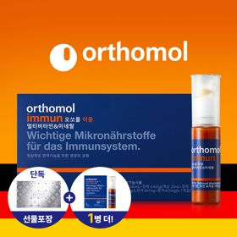 | 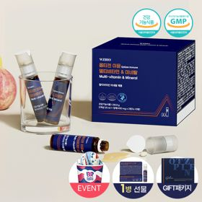 |  | 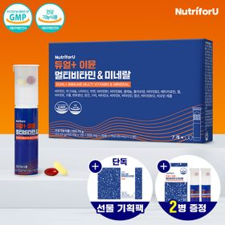 | 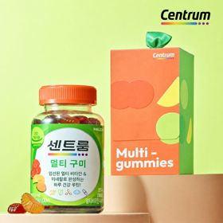 | 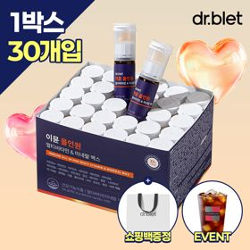 | 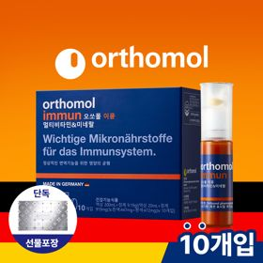 | 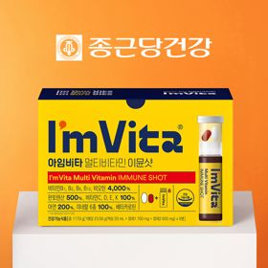 | 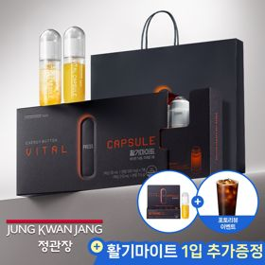 | 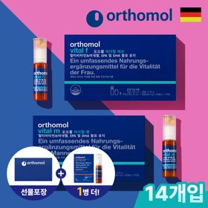
 | 카테고리 | 멀티비타민/종합비타민 | 멀티비타민/종합비타민 | 멀티비타민/종합비타민 | 멀티비타민/종합비타민 | 멀티비타민/종합비타민 | 멀티비타민/종합비타민 | 멀티비타민/종합비타민 | 멀티비타민/종합비타민 | 홍삼/인삼 | 기타/특수목적
 | 브랜드 | 오쏘몰 | 옵티젠 | 오쏘몰 | 뉴트리포유 | 센트룸 | 닥터블릿 | 오쏘몰 | 종근당건강 | 정관장 | 오쏘몰
 | 상품명 | 독일 명품 비타민 오쏘몰 이뮨 멀티비타민&미네랄 8입(7+1) - 추석 기프트 에디션 (공식수입) | "한국인 맞춤 명품 비타민" 옵티젠 이뮨 멀티비타민&미네랄 10입+1입 / 1박스 (+1입 추가 GIFT/선물패키지) | '3입 증정' "독일 명품 비타민" 오쏘몰 이뮨 멀티비타민&미네랄 30+3입 - 추석 기프트 에디션 | 명품 비타민 뉴트리포유 듀얼+ 이뮨 종합 멀티비타민&미네랄 7입+2입 증정 - 선물하기 단독 에디션 | [센트룸] 맛있는 멀티비타민 미네랄 멀티구미 (80구미) | "올인원 명품비타민" 이뮨비타민 올인원 멀티비타민&미네랄 프로 30병+올레샷1박스+쇼핑백증정 | 독일 명품 비타민 오쏘몰 이뮨 멀티비타민&미네랄 10입 - 추석 기프트 에디션 (공식수입) | 비타민 선물 추천 아임비타 멀티비타민 이뮨샷 1박스(5입) / 비타민선물 응원선물 에너지 선물 직장동료 선물 | 신상비타민선물 [정관장] 활기마이트(액상30ml+분말500mg) 7입 + [증정] 1입 | '1입 추가 증정' "성별 맞춤 설계" 오쏘몰 바이탈 m/f 14+1입 - 시그니처 기프트 에디션 (공식수입)
 | 평점 | 4 | 4 | 4 | 4 | 4 | 4 | 4 | 4 | 4 | 4
 | 리뷰수 | 16031 | 15361 | 3345 | 8697 | 6451 | 731 | 777 | 2612 | 1630 | 768
 | 긍정리뷰
 | 부정리뷰
 | 판매가 | 34,000원 | 26,900원 | 105,000원 | 19,900원 | 24,000원 | 52,900원 | 43,000원 | 15,900원 | 35,000원 | 59,800원
 | 링크 | 바로가기 | 바로가기 | 바로가기 | 바로가기 | 바로가기 | 바로가기 | 바로가기 | 바로가기 | 바로가기 | 바로가기

플랫폼 | 순위 | 1위 | 2위 | 3위 | 4위 | 5위 | 6위 | 7위 | 8위 | 9위 | 10위
다이어트·이너뷰티 | 썸네일 |  | 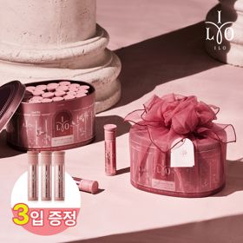 | 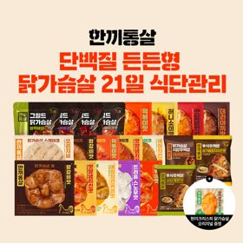 | 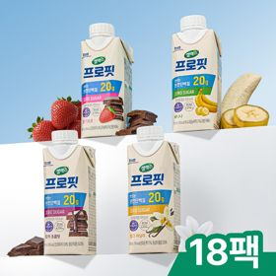 | 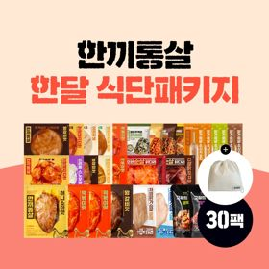 |  | 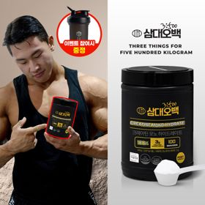 | 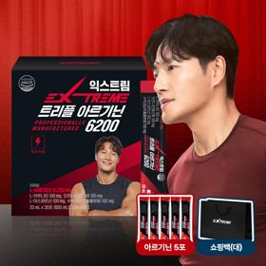 |  | 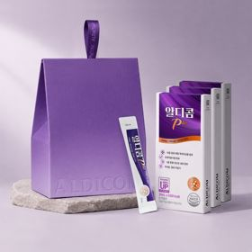
 | 카테고리 | 기타/특수목적 | 피부/미용 | 다이어트/체중관리 | 다이어트/체중관리 | 다이어트/체중관리 | 기타/특수목적 | 다이어트/체중관리 | 다이어트/체중관리 | 다이어트/체중관리 | 기타/특수목적
 | 브랜드 | 그레인온 | 아일로 | 한끼통살 | 셀렉스 | 한끼통살 | 그레인온 | 삼대오백 | 익스트림 | 익스트림 | 알디콤
 | 상품명 | [리센느에디션] 베리말차 캡슐레이션 효소 1.8g 30포, 2개 | '3입 증정' "선물하기 1등 콜라겐" 아일로 타입1 콜라겐 비오틴 앰플 28일분 오간자 에디션+ 앰플 3입 추가 증정 | [한끼통살] 단백질 든든형 닭가슴살 21일식단관리+ (증정)현미크리스피 닭가슴살 오리지널 1개 | 셀렉스 프로핏 맛있는 완전단백질 250ml 18팩 딸기초코/모카초콜릿/밀크바닐라/바나나 택1 | [한끼통살] 닭가슴살 한달식단 패키지 30팩+(증정)보냉백 | [그레인온] 골드 카무트 브랜드밀 효소 3개월(+선물포장) +파로저당 단백칩 증정 | [운동선물/헬스] 삼대오백 모노 크레아틴 100서빙 운동 필수템 | 아르기닌 증정 남친 활력선물 대한민국 NO.1 김종국 트리플아르기닌 6200 (30포) + 아르기닌 추가 증정 | 아메리카노 증정 에너지 활력선물 [김종국 추천세트]익스트림 아르기닌정 (2개월분) & 밀크씨슬 플러스 (2개월분) + 쇼핑백 증정 | [단독] 알디콤Plus 숙취해소제 선물세트 (5포입x3개)
 | 평점 | 4 | 4 | 4 | 4 | 4 | 4 | 4 | 4 | 4 | 4
 | 리뷰수 | 18 | 732 | 50 | 213 | 142 | 1654 | 1900 | 248 | 1534 | 1
 | 긍정리뷰
 | 부정리뷰
 | 판매가 | 24,900원 | 65,900원 | 39,900원 | 28,900원 | 49,900원 | 46,900원 | 17,900원 | 43,900원 | 25,900원 | 33,200원
 | 링크 | 바로가기 | 바로가기 | 바로가기 | 바로가기 | 바로가기 | 바로가기 | 바로가기 | 바로가기 | 바로가기 | 바로가기

다이소몰_카드형
플랫폼 | 순위 | 1위 | 2위 | 3위 | 4위 | 5위 | 6위 | 7위 | 8위 | 9위 | 10위
다이소몰 | 썸네일 |  | 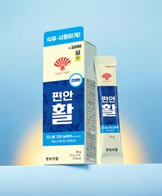 | 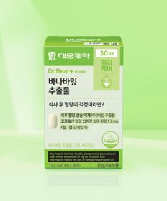 |  |  |  |  | 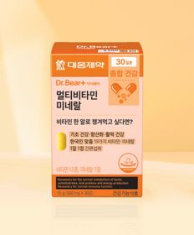 |  | 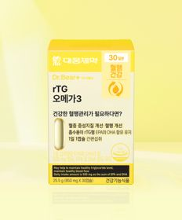
 | 카테고리 | 다이어트/체중관리 | 기타/특수목적 | 다이어트/체중관리 | 기타/특수목적 | 피부/미용 | 다이어트/체중관리 | 기타/특수목적 | 멀티비타민/종합비타민 | 기타/특수목적 | 루테인/눈건강
 | 브랜드 | 판티오 | 동화약품 | 대웅제약 | 이너뷰 바이 리튠 | 이너뷰 바이 리튠 | 익스트림 | 닥터블릿 | 대웅제약 | 종근당 | 대웅제약
 | 상품명 | [보령약국 X Pantio] 다이어트 컷 올인원 15포 15일분 | 동화 부채표 편안활 5포 5일분 | 대웅제약 바나바잎 추출물 30정 30일분 | LG생활건강 이너뷰 칼륨밸런스 전해질워터 10포 | LG생활건강 이너뷰 진한 레드 석류 콜라겐 7포 | [우형재 PICK] 익스트림 모노크레아틴 플러스 120 g 40일분 | 닥터블릿 푸응 7 Days 슬립앤버닝 14정 7일분 | 대웅제약 멀티비타민 미네랄 30정 30일분 | 종근당 데일리와이즈 푸룬 구미 7일분 | 대웅제약 rTG 오메가3 30캡슐 30일분
 | 평점 | 4.8 | 4.8 | 4.8 | 4.8 | 4.7 | 4.8 | 4.8 | 4.8 | 4.7 | 4.8
 | 리뷰수 | 146 | 3263 | 4531 | 1192 | 320 | 584 | 70 | 3359 | 583 | 6119
 | 긍정리뷰
 | 부정리뷰
 | 판매가 | 5,000원 | 3,000원 | 3,000원 | 5,000원 | 5,000원 | 5,000원 | 5,000원 | 5,000원 | 1,000원 | 5,000원
 | 링크 | 바로가기 | 바로가기 | 바로가기 | 바로가기 | 바로가기 | 바로가기 | 바로가기 | 바로가기 | 바로가기 | 바로가기

올리브영_카드형
플랫폼 | 순위 | 1위 | 2위 | 3위 | 4위 | 5위 | 6위 | 7위 | 8위 | 9위 | 10위
올리브영 | 썸네일 |  | 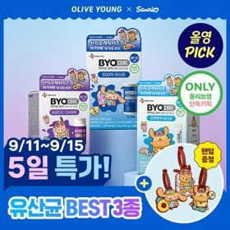 | 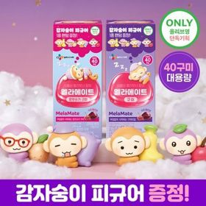 |  | 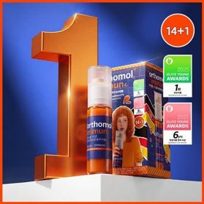 | 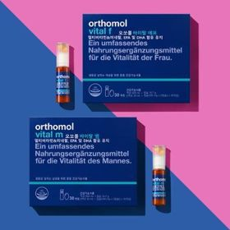 | 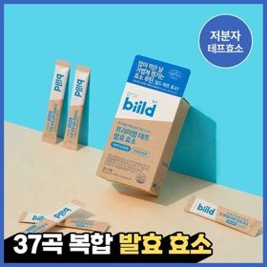 | 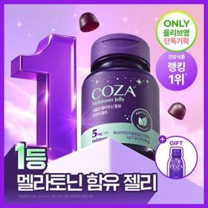 | 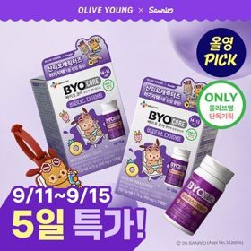 | 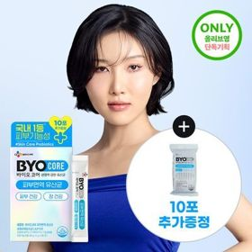
 | 카테고리 | 비타민C/항산화 | 다이어트/체중관리 | 기타/특수목적 | 프로바이오틱스/유산균 | 멀티비타민/종합비타민 | 멀티비타민/종합비타민 | 기타/특수목적 | 기타/특수목적 | 다이어트/체중관리 | 프로바이오틱스/유산균
 | 브랜드 | 닥터브라이언 | 바이오코어유산균 | 멜라메이트 | 지노마스터 | 오쏘몰 | 오쏘몰 | 빌드 | 코자아 | 바이오코어유산균 | 바이오코어유산균
 | 상품명 | [이시안pick] 닥터브라이언 비타민C&D 복숭아맛구미 (100구미 33일분) | [9월 올영픽/산리오콜라보] CJ 바이오코어 유산균 3종 (피부/다이어트/500억) (+산리오 러기지택) | [감자숭이 기획] 멜라메이트 구미/로우슈가/버라이어티팩 구미 20/40/50구미 | 지노마스터 질유산균 30캡슐 기획 (+보라지유 5일분) (1개월분) | 오쏘몰 이뮨 멀티비타민&미네랄 14+1입 | 오쏘몰 바이탈 M/F 멀티비타민&미네랄 30일분 (M:남성,F:여성) | 빌드 프리미엄 테프 발효 효소 30포 (1개월분) | 코자아 식물성 멜라토닌 함유 젤리/드링크 (단품/기획) | [9월 올영픽/산리오콜라보] CJ 바이오코어 다이어트 유산균 14캡슐 (+1캡슐) (+산리오 러기지택) | [화사 PICK] CJ 바이오코어 피부면역유산균 30포 (+10포 증정기획) (20일분)
 | 평점 | 4.9 | 4.8 | 4.8 |  | 4.9 | 4.9 | 5 | 4.8 | 5 | 4.8
 | 리뷰수 | 9931 | 12388 | 14864 |  | 41035 | 4959 | 20010 | 5938 | 712 | 11824
 | 긍정리뷰
 | 부정리뷰
 | 판매가 | 13,900원 | 12,500원 | 15,900원 | 27,400원 | 53,900원 | 99,000원 | 18,900원 | 32,900원 | 15,500원 | 12,500원
 | 링크 | 바로가기 | 바로가기 | 바로가기 | 바로가기 | 바로가기 | 바로가기 | 바로가기 | 바로가기 | 바로가기 | 바로가기

